상품제안서
비데용티슈 10매/15매 | 상품코드: S20370

 |  |  |  |  |  |  | 02-713-8555 | www.synergygift.co.kr
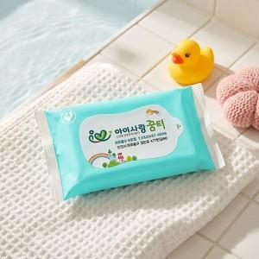

【상세/제작정보】

【인쇄/포장옵션】 | 스티커 / 포장불가능

【공급단가】 | 수량 | 1,000~ | 3,000~ | 6,000~ | 9,000~ | 12,000~
*VAT별도 | 10매 | 340원 | 330원 | 310원 | 310원 | 300원
 | 15매 | 440원 | 430원 | 410원 | 400원 | 390원

【상품 URL】 | https://www.synergygift.co.kr:443/src/goods_detail.php?gdno=20370

